R7
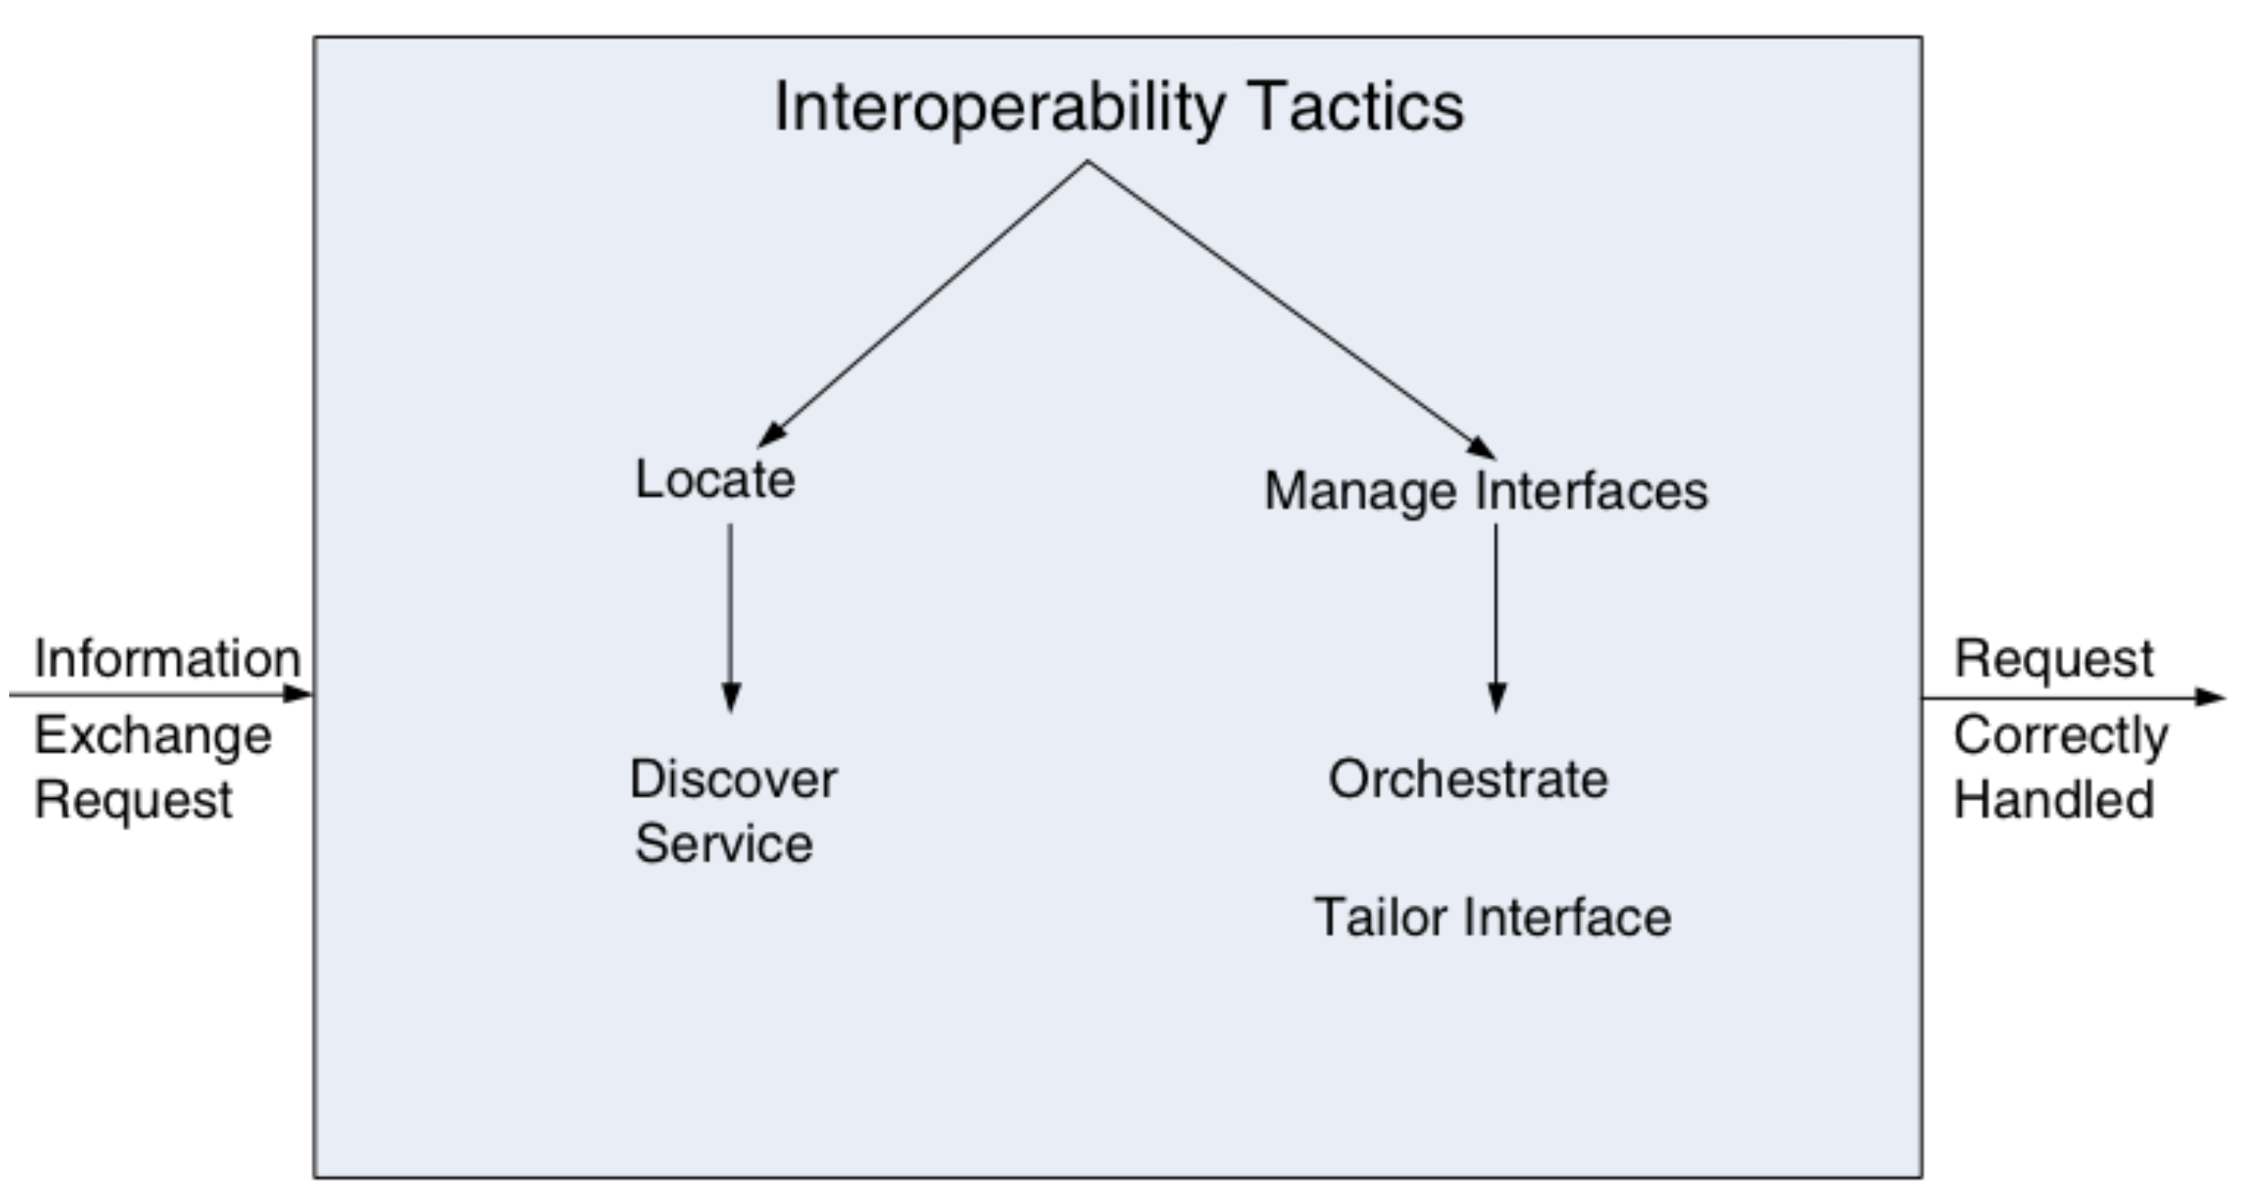
AC | Num Req | Source | Stimulus | Artefact | Enviroment | Response | Response Measure
Interoperability | R7 | Sistema externo de seguros | Respuesta del servicio en linea | Sistema | En ejecución | Lectura de datos | Max 45 seg

R5
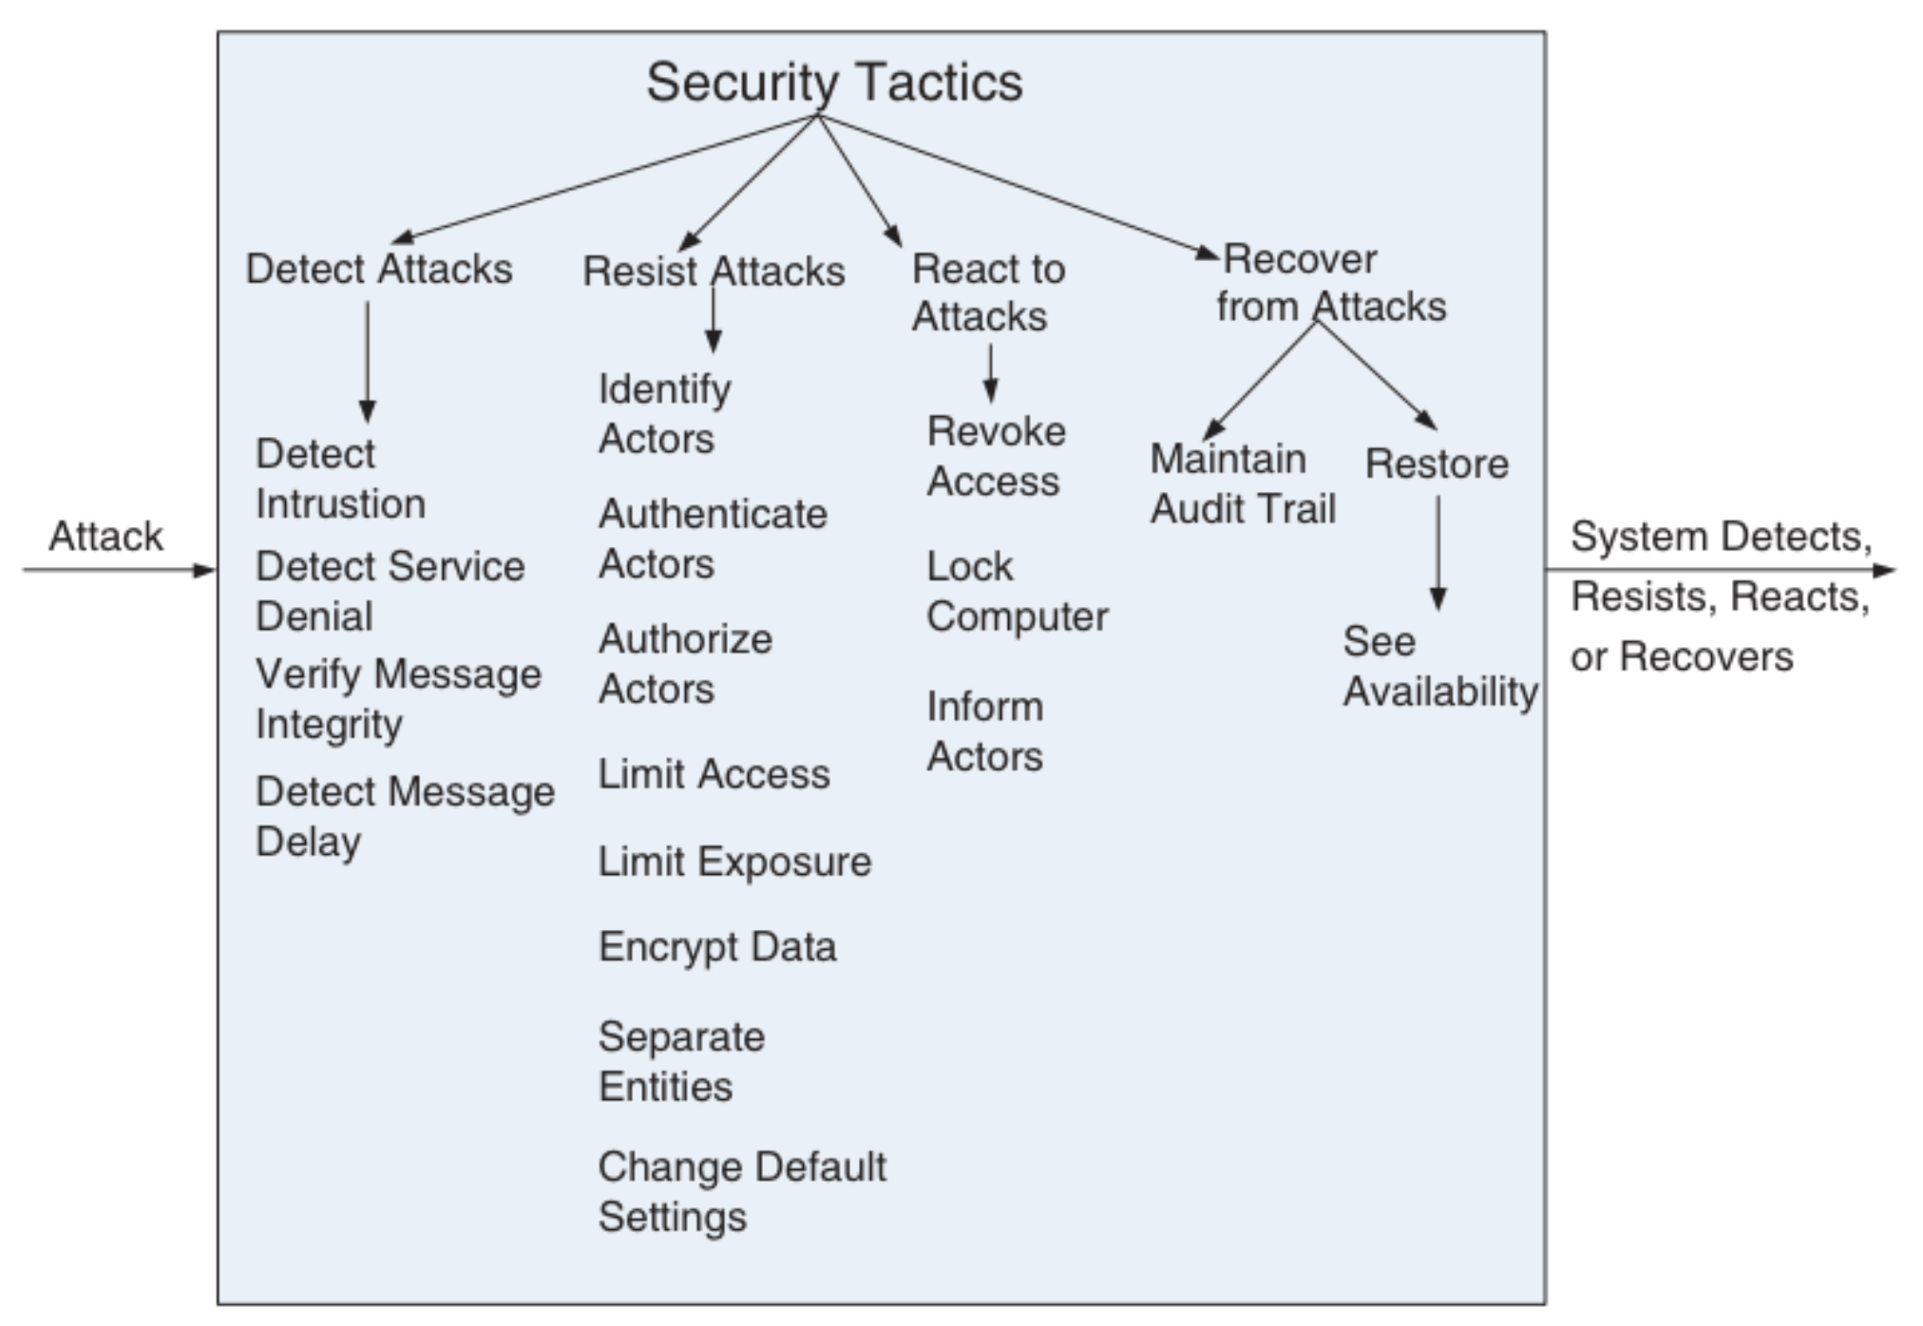
AC | Num Req | Source | Stimulus | Artefact | Enviroment | Response | Response Measure
Security | R5 | Validar datos | Realizar cotización | Datos en sistema de clientes | En ejecución | Información válida | Max 45 seg

R4
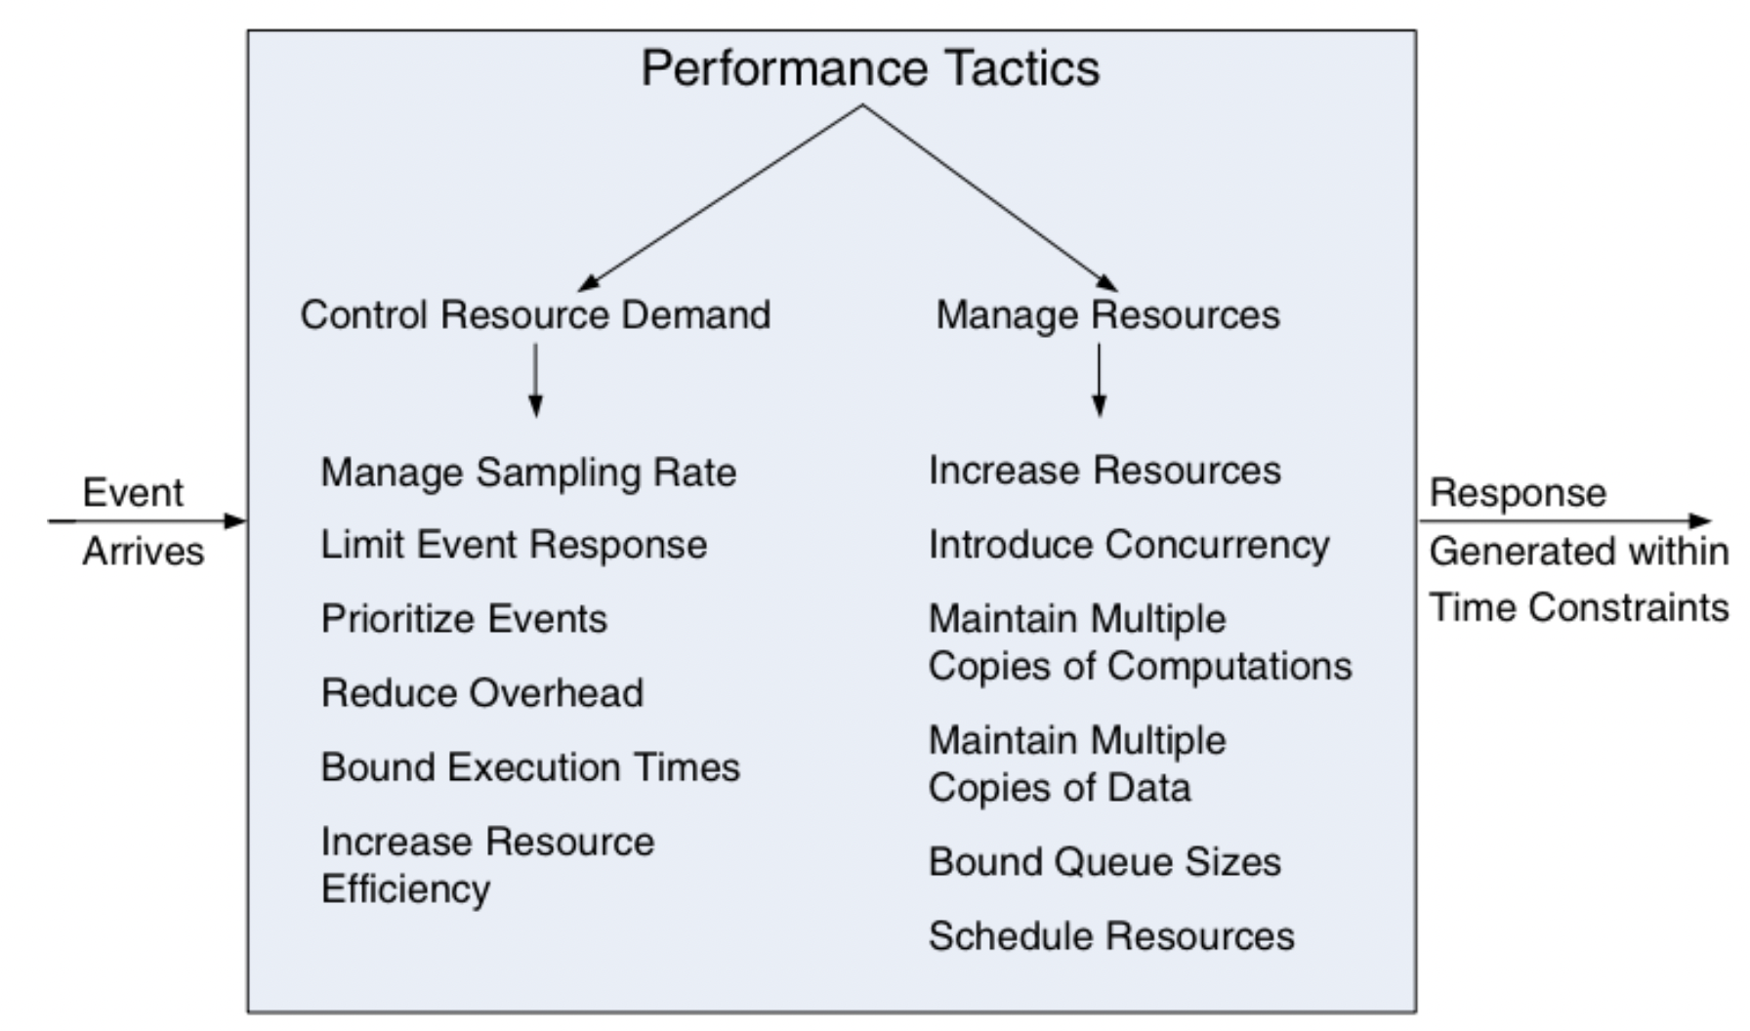
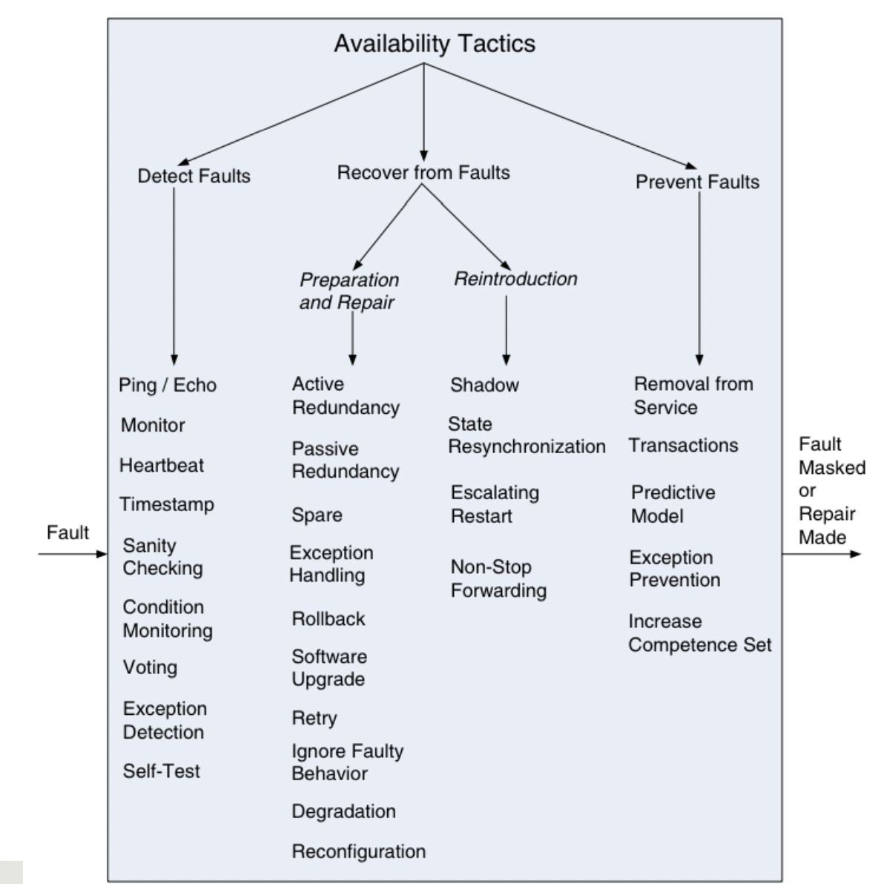
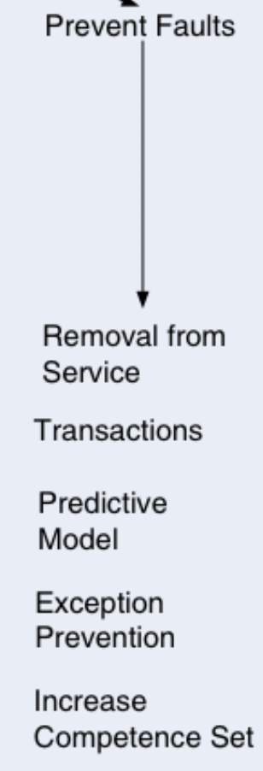
AC | Num Req | Source | Stimulus | Artefact | Enviroment | Response | Response Measure
Scalability | R4 | Stakeholder | Peticiones concurrentes | Sistema | En ejecución | Reponder a la petición | sin tiempo de inactividad

La combinación más común es combinar la prevención (disponibilidad) con la gestión de recursos (performance).

R1
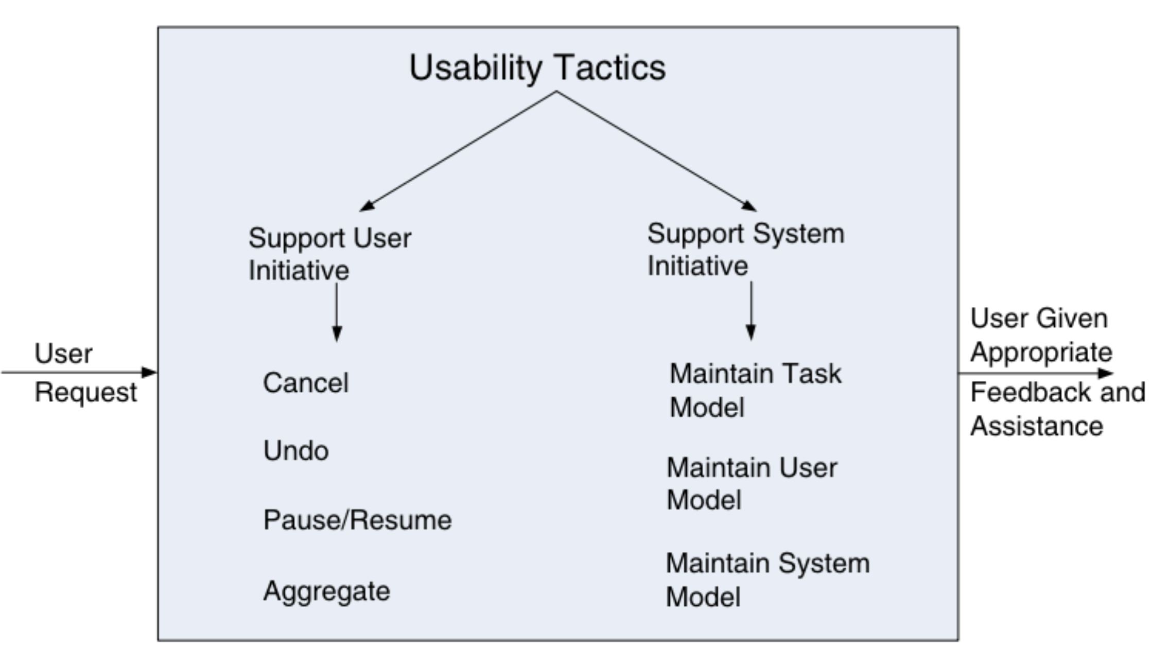
AC | Num Req | Source | Stimulus | Artefact | Enviroment | Response | Response Measure
Usability | R1 | Stakeholder | Disponibilidad de la app en navegadores web de escritorio y móviles | Sistema | En ejecución | Despliegue correcto | sin tiempo de inactividad

R11
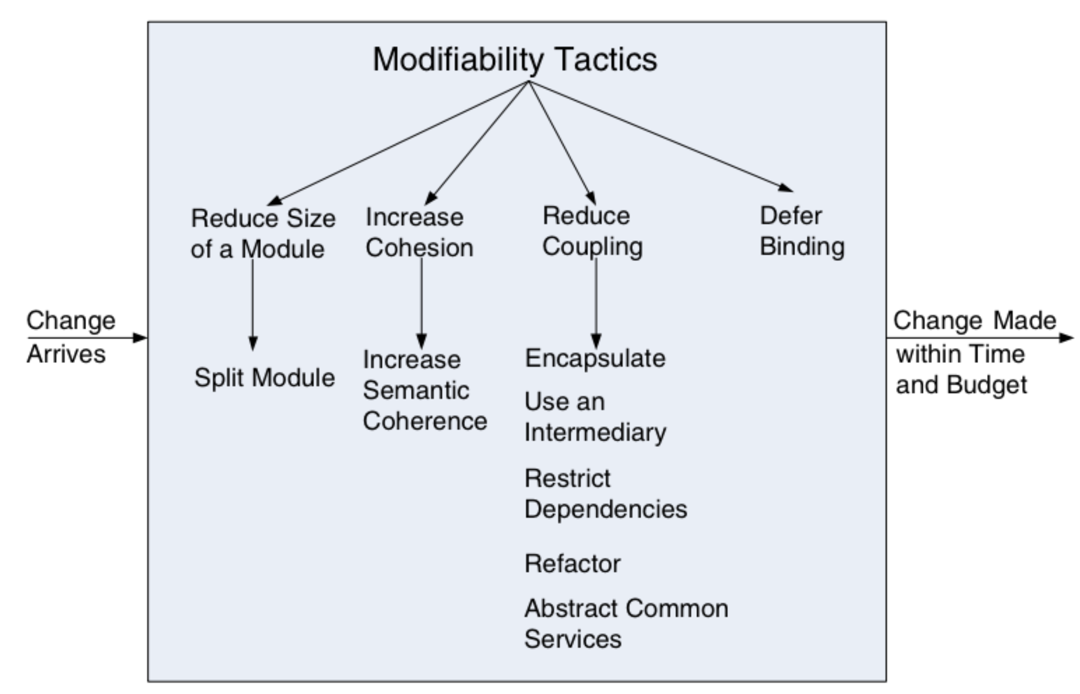
AC | Num Req | Source | Stimulus | Artefact | Enviroment | Response | Response Measure
Modifiability | R11 | development | agregar producto de seguros hogar | Diseño | Tiempo de diseño | Se habilita el producto sin que afecte otra funcionalidad | 8 horas

